2019_05_data
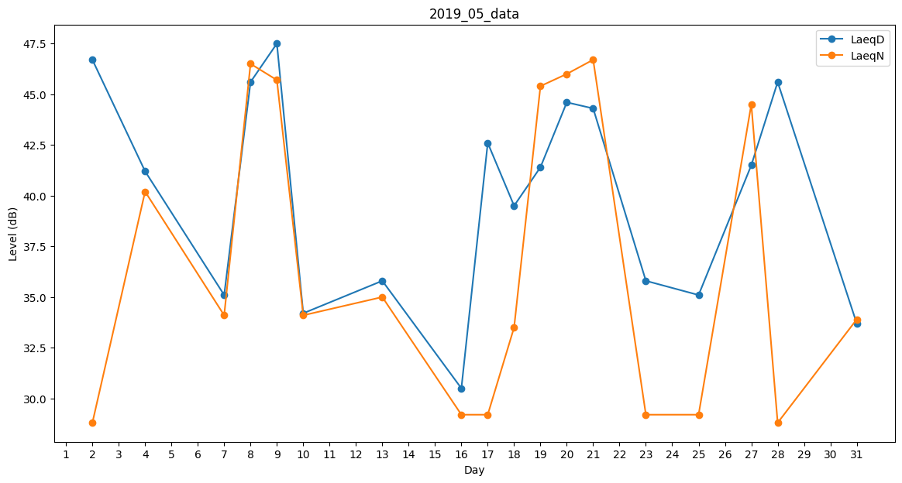
Day | LaeqD | LaeqN
1 | 30.7 | 0
2 | 46.7 | 28.8
3 | 35.5 | 0
4 | 41.2 | 40.2
5 | 0 | 29.8
6 | 32 | 0
7 | 35.1 | 34.1
8 | 45.6 | 46.5
9 | 47.5 | 45.7
10 | 34.2 | 34.1
11 | 0 | 0
12 | 0 | 35
13 | 35.8 | 35
14 | 33.8 | 0
15 | 33.8 | 0
16 | 30.5 | 29.2
17 | 42.6 | 29.2
18 | 39.5 | 33.5
19 | 41.4 | 45.4
20 | 44.6 | 46
21 | 44.3 | 46.7
22 | 40.3 | 0
23 | 35.8 | 29.2
24 | 43 | 0
25 | 35.1 | 29.2
26 | 0 | 0
27 | 41.5 | 44.5
28 | 45.6 | 28.8
29 | 33.1 | 0
30 | 26.8 | 0
31 | 33.7 | 33.9

